地下水數據集-1
LC |  | SP-2 |  | BHPL |  | CL-2 |  | CHLN-2
時間(t) | 水位降(s) | 時間(t) | 水位降(s) | 時間(t) | 水位降(s) | 時間(t) | 水位降(s) | 時間(t) | 水位降(s)
0.066794741 | 0.214000976 | 0.335562326 | 0.060725319 | 6.679474067 | 0.154235309 | 6.679474067 | 0.030758488 | 2.402679634 | 0.011671162
0.1 | 0.571625504 | 0.502378365 | 0.154235309 | 8.270385877 | 0.214000976 | 8.270385877 | 0.060725319 | 3.013805032 | 0.012224985
0.115306999 | 0.699260425 | 0.667947407 | 0.275311876 | 10 | 0.275311876 | 10 | 0.090870833 | 3.597022295 | 0.017714225
0.132957041 | 0.855394202 | 0.827038588 | 0.433272862 | 11.53069992 | 0.433272862 | 11.53069992 | 0.122946321 | 4.295720632 | 0.024505397
0.149712386 | 0.970221506 | 1 | 0.491434999 | 13.29570407 | 0.422494023 | 13.29570407 | 0.122946321 | 4.481756443 | 0.030898179
0.168579252 | 1.128538583 | 1.180769016 | 0.632230253 | 14.9712386 | 0.586209047 | 14.9712386 | 0.154235309 | 4.896234836 | 0.037193736
0.199053158 | 1.415743847 | 1.329570407 | 0.855394202 | 17.26288598 | 0.699260425 | 16.85792525 | 0.183979842 | 5.865158592 | 0.040807337
0.252384021 | 1.688772374 | 1.49712386 | 0.994974192 | 21.88800532 | 0.855394202 | 21.3745464 | 0.214000976 | 6.415397874 | 0.044772022
0.335562326 | 2.527119742 | 1.685792525 | 1.128538583 | 25.23840212 | 0.970221506 | 25.23840212 | 0.236689739 | 8.022657689 | 0.059130572
0.502378365 | 3.334079337 | 1.99053158 | 1.415743847 | 34.36231971 | 1.128538583 | 33.55623258 | 0.275311876 | 9.581007103 | 0.081799694
0.667947407 | 4.626023956 | 2.523840212 | 1.776040864 | 41.54862932 | 1.28003253 | 42.54670963 | 0.304500929 | 10.953729 | 0.09846652
0.827038588 | 5.518160279 | 3.355623258 | 2.402945841 | 50.23783646 | 1.312689241 | 50.23783646 | 0.328406223 | 12.53076965 | 0.113159567
1 | 6.418592805 | 5.023783646 | 3.334079337 | 52.68045103 | 1.488903397 | 55.24182799 | 0.372491163 | 13.70634258 | 0.124153719
1.180769016 | 6.922493905 | 6.679474067 | 4.078526442 | 66.79474067 | 1.488903397 | 75.21226366 | 0.391739903 | 14.32611973 | 0.13621602
1.329570407 | 7.656428976 | 8.270385877 | 4.626023956 | 75.21226366 | 1.488903397 | 84.69056916 | 0.422494023 | 18.74822189 | 0.179900992
1.49712386 | 8.052080282 | 10 | 5.247017016 | 86.72500427 | 1.646759574 | 118.0769016 | 0.455662539 | 23.48818848 | 0.206745584
1.685792525 | 8.257508232 | 11.53069992 | 5.658941831 | 100 | 1.646759574 | 132.9570407 | 0.491434999 | 32.22646325 | 0.237595891
1.99053158 | 9.132983888 | 13.29570407 | 5.951371595 | 118.0769016 | 1.688772374 | 139.4215469 | 0.491434999 | 40.42331559 | 0.248870348
2.464634806 | 10.35898697 | 14.9712386 | 6.418592805 | 129.8380732 | 1.776040864 | 146.2003639 | 0.491434999 | 46.27139686 | 0.273049642
3.355623258 | 12.04932728 | 16.85792525 | 6.750278063 | 136.150932 | 1.776040864 | 156.9915541 | 0.491434999 | 60.59112871 | 0.344280759
5.023783646 | 14.01549094 | 19.9053158 | 7.280218604 | 142.7707284 | 1.776040864 | 168.5792525 | 0.491434999 | 69.3992289 | 0.360617651
6.679474067 | 15.50143813 | 25.23840212 | 7.465954505 | 149.712386 | 1.776040864 |  |  | 79.53626107 | 0.360617651
8.270385877 | 16.71840141 | 33.55623258 | 7.851762909 | 156.9915541 | 1.776040864 |  |  | 87.1041517 | 0.360617651
10 | 17.58233645 | 40.57396243 | 8.052080282 | 164.6246427 | 1.776040864 |  |  | 95.33395615 | 0.377729765
11.80769016 | 18.49091595 | 50.23783646 | 8.257508232 | 172.6288598 | 1.776040864 |  |  | 109.1260144 | 0.414428548
13.29570407 | 18.49091595 | 55.24182799 | 8.257508232 |  |  |  |  | 149.9067762 | 0.434094109
14.9712386 | 19.44644692 | 75.21226366 | 8.468177144 |  |  |  |  | 136.8823903 | 0.434094109
16.85792525 | 19.94257259 | 82.70385877 | 8.684220727 |  |  |  |  | 124.9896052 | 0.434094109
19.9053158 | 20.97311894 | 100 | 8.905776102
25.23840212 | 20.97311894 | 118.0769016 | 8.905776102
33.55623258 | 22.05691948 | 132.9570407 | 8.905776102
41.54862932 | 22.05691948 | 149.712386 | 8.905776102
50.23783646 | 23.19672617 | 168.5792525 | 8.905776102
62.20344431 | 23.19672617
75.21226366 | 23.19672617
84.69056916 | 23.78853049
95.36333779 | 23.78853049
112.6020745 | 23.78853049
129.8380732 | 23.78853049
142.7707284 | 23.78853049
149.712386 | 23.78853049
168.5792525 | 23.19672617

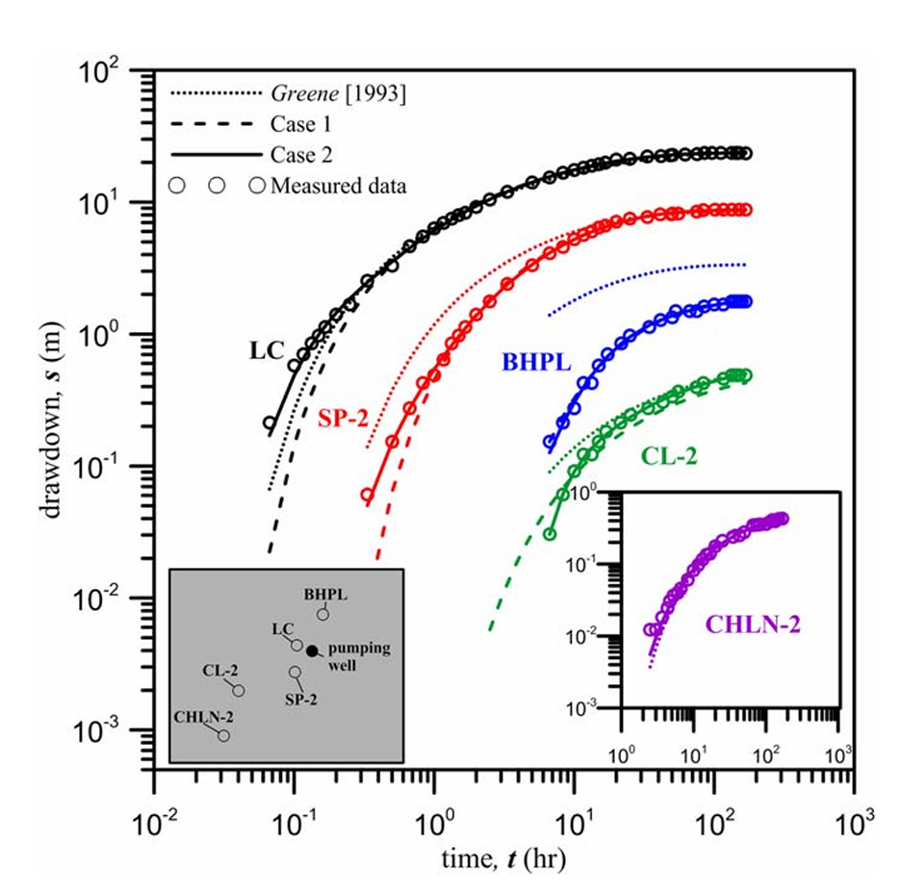
五口井水位洩降曲線

